02 - information sheets
sheet | source | original sheet name in DL datafiles (see pic) | language | no of records
sheet | source origin | filename | language | no of records | info
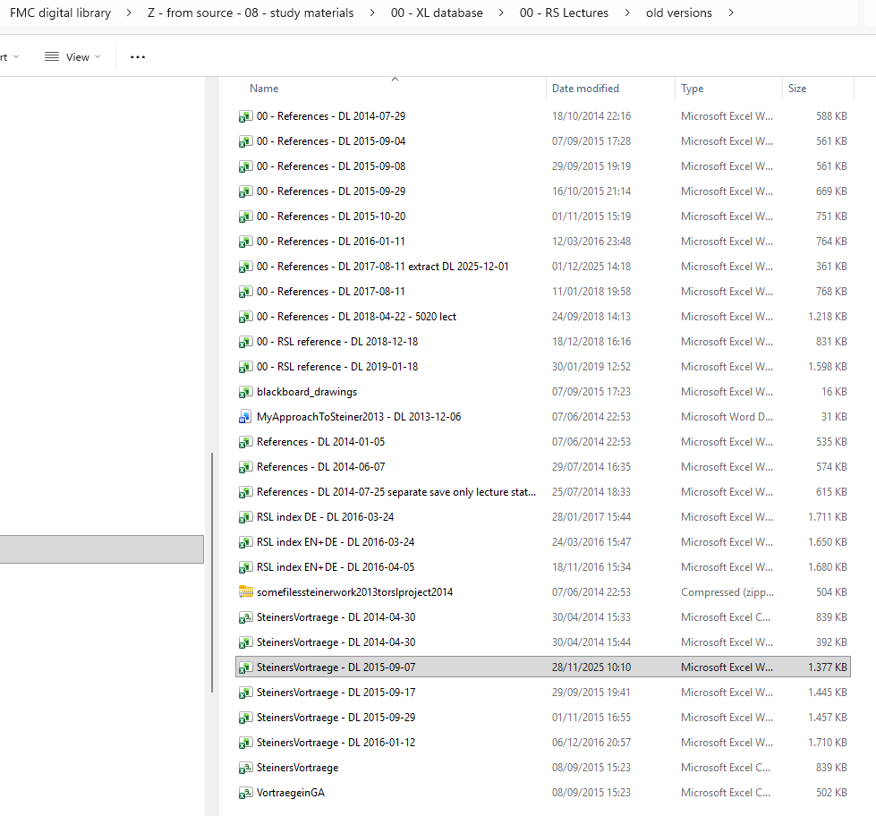
A | from steinerdatabank.de in 2015 | SteinersVortraege - DL 2014 | DE | 6650 | * in red is the ID for the Uranos PDF files, to this key or ID the > 9000 PDF files will need to be linked * does NOT have a GA for all rows * has lecture titles in DE
B | from steinerdatabank.de in 2015 | VortraegeinGA | DE | 4167 | * in red is the ID for the Uranos PDF files * does have the GA lecture cycle info and lecture numbers * has lecture titles in DE
C | received from rsarchive |  | EN | 5006 | * extract made many years ago on my request by Jim (James Stewart, founder of rsarchive), so sheet D will be more up to date, but C was the foundation before ten years ago or so. The additions are the new GA2025 volumes that have been published in the last decades, and extras that were added for completeness.
D | manual copy/paste from rsarchive 2025 |  | EN | 6575 | * probably most complete - given most recent * has lecture titles in EN * lots of stuff is irrelevant, all info in GA was added even administrative organizational, letters, etc .. So we won't need all this * take care some rows anomalous data still to be corrected * we will copy the english translation texts to this as reference for the FMC; take care: rsarchive contains different translations for certain lectures * before each year, Chris at rsarchive has added notes with no month or date, I propose to give these mm-dd values 00-00 * also note: there are errors in this data, I mail Chris regularly with wrong GA numbers, dates, etc

